Top
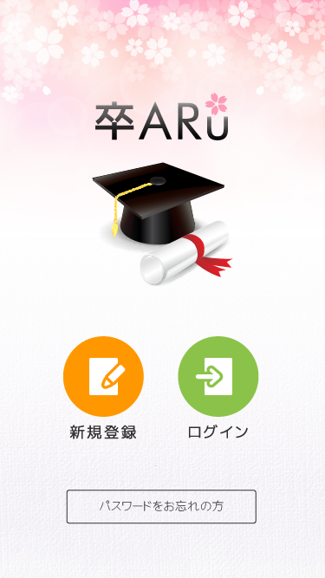
List item
1. Image app
2. Button Đăng ký
3. Button Đăng nhập
4. Button Quên mật khẩu

Input item
1
Handle event
1. Chạm vào mục 1 sẽ chuyển sang màn hình Shinki
2. Chạm vào mục 2 sẽ chuyển sang màn hình Login
3. Chạm vào mục 3 sẽ chuyển sang màn hình Reminder

Error message
1. Mất kết nối mạng, vui lòng kết nối

2
3

4

Login
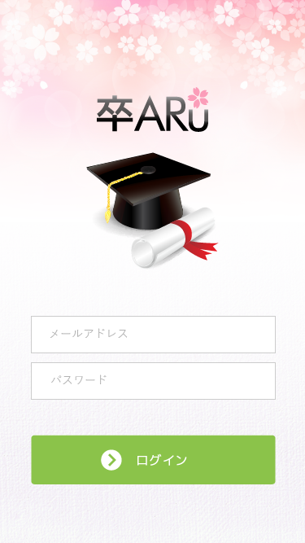
List item
1. Image app
2. EditText nhập tên email đăng nhập
3. EditText nhập mật khẩu
4. Button đăng nhập

Input item
1. Mục 1 cho phép nhập tên email đăng nhập, kiểm tra không cho để trống
2. Mục 2 cho phép nhập mật khẩu, để mật khẩu dạng sao để bảo mật

Handle event
1. Chọn mục 1 hiện bàn phím để nhập
2. Chọn mục 2 hiện bàn phím để nhập
1
3. Sau khi bấm nút ở mục 3:
 | - nếu nhập sai thì chuyển sang màn hình Error1
 | - nếu nhập đúng thì chuyển sang màn hình Mypage

Error message
1. Mất kết nối mạng, vui lòng kết nối
2

3

4

Registration
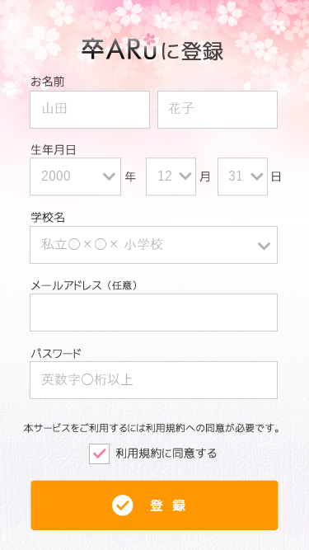
1
List item
1.TextView mô tả
2. EditText nhập first name
3. EditText nhập last name
4. Spinner chọn năm sinh
2
3
5. Spinner chọn tháng sinh
6. Spinner chọn ngày sinh
7. Spinner chọn trường học
8. EditText nhập email
4
5
6
9. EditText nhập mật khẩu
10. CheckBox chấp nhận điều khoản
11. Button đăng ký

7
Input item
1. Mục 2 cho phép nhập first name, kiểm tra không cho để trống
2. Mục 3 cho phép nhập last name, kiểm tra không cho để trống
3. Mục 4 chọn năm sinh
8
4. Mục 5 chọn tháng sinh
5. Mục 6 chọn ngày sinh
6. Mục 7 chọn trường học
7. Mục 8 bắt buộc nhập email, kiểm tra đúng form email
8. Mục 9 nhập mật khẩu đăng nhặp, để ký tự hình tròn để bảo mật, cho phép nhận chữ và số
9
9. Mục 10 chọn khi chấp nhận điều khoản sử dụng

Handle event
1. Chọn mục 2,3,8,9 hiện bàn phím để nhập
2. Chọn mục 4,5,6,7 hiện list chọn
10
3. Sau khi bấm nút ở mục 11:
 | - nếu nhập thiếu hoặc sai thì đẩy sang màn hình Error1
 | - nếu nhập đúng đủ thì đẩy dữ liệu ở các trường lên server kiểm tra:
 |  | + tài khoản đã tại thì đẩy sang màn hình Error2
11
 |  | + tài khoản chưa tồn tại thì cập nhật trên server và đẩy sang màn hình Mypage

Error message
1. Mất kết nối mạng, vui lòng kết nối
2. Muốn đăng ký thành công phải chấp nhận điều khoản và tích vào mục 10
3. Thiếu trường nào thì báo lỗi ở trường đấy

Edit
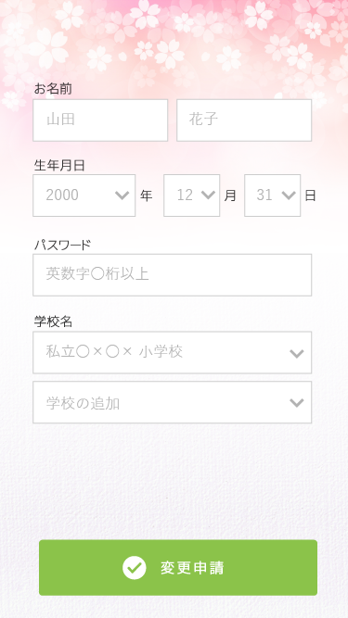
List item
1. EditText nhập first name
2. EditText nhập last name
3. Spinner chọn năm sinh
4. Spinner chọn tháng sinh
1
2
5. Spinner chọn ngày sinh
6. EditText nhập mật khẩu
7. Spinner chọn trường học
5
8. Spinner chọn thêm trường học
3
4
9. Button hoàn tất chỉnh sửa

6
Input item
1. Mục 1 cho phép nhập first name, kiểm tra không cho để trống
2. Mục 2 cho phép nhập last name, kiểm tra không cho để trống
3. Mục 3 chọn năm sinh
4. Mục 4 chọn tháng sinh
5. Mục 5 chọn ngày sinh
6. Mục 6 cho phép nhập mật khẩu
7
7. Mục 7 chọn trường học
8. Mục 8 chọn thêm trường học

8
Handle event
1. Chọn mục 1,2,6 hiện bàn phím để nhập
2. Chọn mục 3,4,5,7,8 hiện list chọn
3. Sau khi bấm nút ở mục 9:
 | - nếu nhập thiếu thì báo lỗi 2
 | - nếu nhập đúng đủ thì đẩy dữ liệu ở các trường lên server và chuyển sang màn hình mypage

Error message
1. Mất kết nối mạng, vui lòng kết nối
2. Thiếu trường nào thì báo lỗi thiếu trường đấy
9

Error1

1
List item
1. TextView mô tả
2. TextView thông báo nhập thiếu
3. Button trở về

Input item

Handle event
1. Chọn mục 1 rollback lại màn hình trước đấy

Error message
1. Mất kết nối mạng, vui lòng kết nối

2

3

Error2
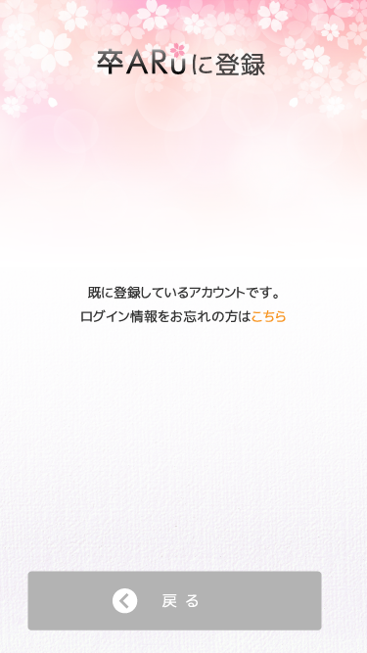
1
List item
1. TextView mô tả
2. TextView thông báo tài khoản đã tồn tại
3. Textview thông báo nếu quên password có thể lấy lại, phần chữ màu cam là link referrence
4. Button trở về

Input item

Handle event
1. Chọn mục 3 chuyển về màn hình Login
2. Chọn mục 4 chuyển sang màn hình Reminder

2
Error message
1. Mất kết nối mạng, vui lòng kết nối

3

4

Reminder
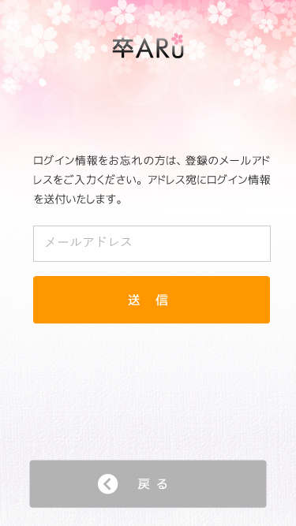
1
List item
1. TextView mô tả
2. TextView mô tả là hãy nhập email cần lấy lại pass vào
3. EditText nhập email
4. Button gửi yêu cầu
5. Button quay trở về

Input item
1. Mục 1 nhập email, kiểm tra nếu sai thông báo error message 2

2
Handle event
1. Sau khi chạm vào mục 2 thì gửi dữ liệu từ mục 1 lên server xác nhận:
 | + nếu email tồn tại thì toast thông báo "gửi thành công" và gửi mật khẩu vào email đó
 | + nếu email chưa tồn tại trên server thì toast thông báo "email chưa được đăng ký"

3
Error message
1. Mất kết nối mạng, vui lòng kết nối
2. Hiện thông báo sai form email
4

5

Registration_info
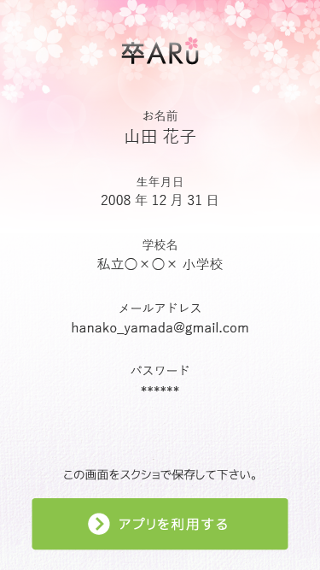
1
List item
1. TextView mô tả
2. TextView tên
3. TextView năm, tháng, ngày
4. TextView trường học
5. TextView tên email
2
6. TextView password
7. TextView mô tả
8. Button tiếp tục sử dụng app

3
Input item

4
Handle event
1. Sau khi chạm vào mục 8 thì chuyển sang màn hình mypage
2. Các trường từ 2->6 lấy thông tin từ phần thông tin trang Registration

Error message
1. Mất kết nối mạng, vui lòng kết nối
5

6

7

8

Mypage
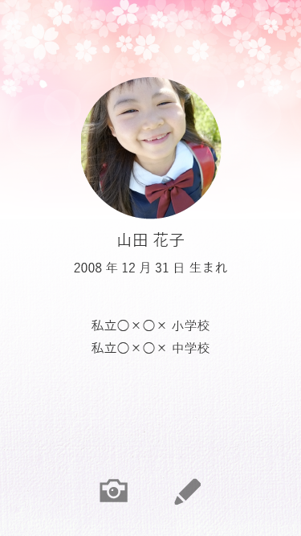
List item
1. Image ảnh
2. TextView tên
3. TextView năm, tháng, ngày sinh
4. TextView thể hiện tên trường học
1. ImageButton sử dụng camera
1
2. ImageButton Edit

Input item

Handle event
1. Sau khi chạm vào mục 5 thì chuyển sang chế độ camera để quét ảnh
2. Sau khi chạm vào mục 6 thì chuyển sang màn hình Edit

2
3
Error message
1. Mất kết nối mạng, vui lòng kết nối

4

5
6

